5. Voor oudere Office versies
opdracht | Voorbereiding voorbeeld | Data gegevens | Oudere Office | Oudere Office | Validatie | Validatie | Excel cursus gevorderd
 |  | Regisseurs | voorbeeld | Opdracht | voorbeeld | Opdracht | Een validatie dropdownlijst maken met zoekfunctie voor oudere versies van Office
 | 0 | Gore Verbinski | Brett Ratner |  | br | br | Filter Formules opbouwen voor oudere versies van Office
 | 0 | Wolfgang Petersen | Bryan Singer |  |  |  | Voorbeeld functies die in fases worden opgebouwd (om de zoekletter een volgnummer te geven)
 | 1 | Brett Ratner | JJ Abrams |  |  |  | functeie 1 | VIND.SPEC($G$3;C3)
 | 2 | Bryan Singer |  |  |  |  | functeie 2 | ISGETAL(VIND.SPEC($G$3;C3))
 | 0 | Michal Mann |  |  |  |  | functeie 3 | ALS( ????????;MAX($A$2:$A2)+1;0)
 | 0 | Jonathan Frakes |  |  |  |  | Volledige opgebouwde filterfunctie
 | 0 | Carlos Sandana |  |  |  |  | ALS(ISGETAL(VIND.SPEC($G$3;C3));MAX($A$2:$A2)+1;0)
 | 0 | Joe Ranft |  |  |  |  | Opdracht 1
 | 0 | Ron Howard |  |  |  |  | Voorbereiding zoekwoord/letter omzetten in nummers door de formules eerst op te bouwen
 | 0 | Neil LaBute |  |  |  |  | 1. | Selecteer cel A3 - typ =
 | 0 | Ang Lee |  |  |  |  | 2. | Plak of typ formule =VIND.SPEC($G$3;C3) in de formulebalk - enter - gebruik vulgreep (waardes en cijfers worden weergegeven)
 | 0 | Michael Caton-Jones |  |  |  |  | 3. | typ, ISGETAL( ervoor en sluit met een ) - Enter - gebruik vulgreep (WAAR of ONWAAR wordt nu weergegeven)
 | 0 | M. Night Shyamalan |  |  |  |  | 4. | typ, ALS( voor de formule ISGETAL - en achter de 2 haakjes ;MAX($A$2:$A2)+1;0) (zie voorbeeld)
 | 0 | Paul Greengrass |  |  |  |  | Opdracht 2
 | 0 | Tim Hill |  |  |  |  | Gefilterde nummers omzetten in namen met de functies VERT.ZOEKEN & RIJEN
 | 0 | Alejandro Agresti |  |  |  |  | 1. | Selecteer cel E3 - typ =
 | 0 | Andy Fickman |  |  |  |  | 2. | Plak of typ formule =RIJEN($A$3:$A3) in de formulebalk - enter - (rij van 2e A3 relatief maken)
 | 0 | Justin Lin |  |  |  |  | 3. | typ, VERT.ZOEKEN( ervoor en typ ;B3:C52;2;0 ) achter het haakje - Enter - gebruik vulgreep (#N/B wordt weergegeven)
 | 3 | JJ Abrams |  |  |  |  | 4. | typ. ALS.NB( ervoor en typ achter het laatste haakje, ;"") Enter - gebruik vulgreep
 | 0 | Peter Markle |  |  |  |  | Opdracht 3
 | 0 | Edgar Vivar |  |  |  |  | Voorbereiding cel te koppelen met complete filter formule in Gegevensvalididatie
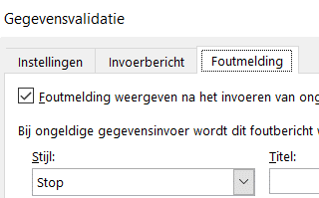
 | 0 | Steven Spielberg |  |  |  |  | 2. | Selecteer cel G3 - Gegevens - Gegevensvalidatie -Lijst - Bron - =VERSCHUIVING($E$3;;;AANTAL.ALS($E$3:$E$52;"?*"))
 | 0 | Joe Nussbaum |  |  |  |  |  | klik Tab Invoerbericht - eventueel een invoerbericht typen
 | 0 | John Moore |  |  |  |  |  | klik Tab Foutmelding - Foutmelding weergeven na invoeren - uitvinken -OK
 | 0 | Oliver Stone |  |  |  |  |  | Indien het niet lukt kopieer het voorbeeld en plak het in de Bron
 | 0 | Christophe Gans
 | 0 | Roger Kumble
 | 0 | Andy Garcia |  |  |  |  | Note:
 | 0 | Richard Loncraine |  |  |  |  | Eventueel de complete formule een naam geven - en in Bron zetten
 | 0 | Robert Moresco |  |  |  |  | Open tab Formules - Naam Definiëren
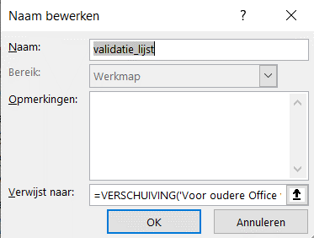
 | 0 | James Wong |  |  |  |  | typ in 1e venster Naam: validatie_lijst
 | 0 | Hans Horn |  |  |  |  | kopieer de zojuist aangemaakte formule in het vak “Verwijst naar:”:: - OK
 | 0 | Kevin Reynolds |  |  |  |  | Gegevens - Gegevensvalidatie - kies lijst- klik in Bron - druk op fn+f3 of f3
 | 0 | Keenen Ivory Wayans |  |  |  |  | kies de naam validatie_lijst
 | 0 | Verena Mei
 | 0 | Peyton Reed
 | 0 | David Cronenberg
 | 0 | Erwin van den Eshof
 | 0 | Anthony Russo
 | 0 | Simon West
 | 0 | David Zucker
 | 0 | Willem van de Sande
 | 0 | James McTeigue
 | 0 | Billy Kent
 | 0 | Andrew Niccol
 | 0 | Michael Bay
 | 0 | Iain Softley
 | 0 | Rob Reiner
 | 0 | Andrew Adamson
 | 0 | Steven Spielberg

